概要図
１．処理概要

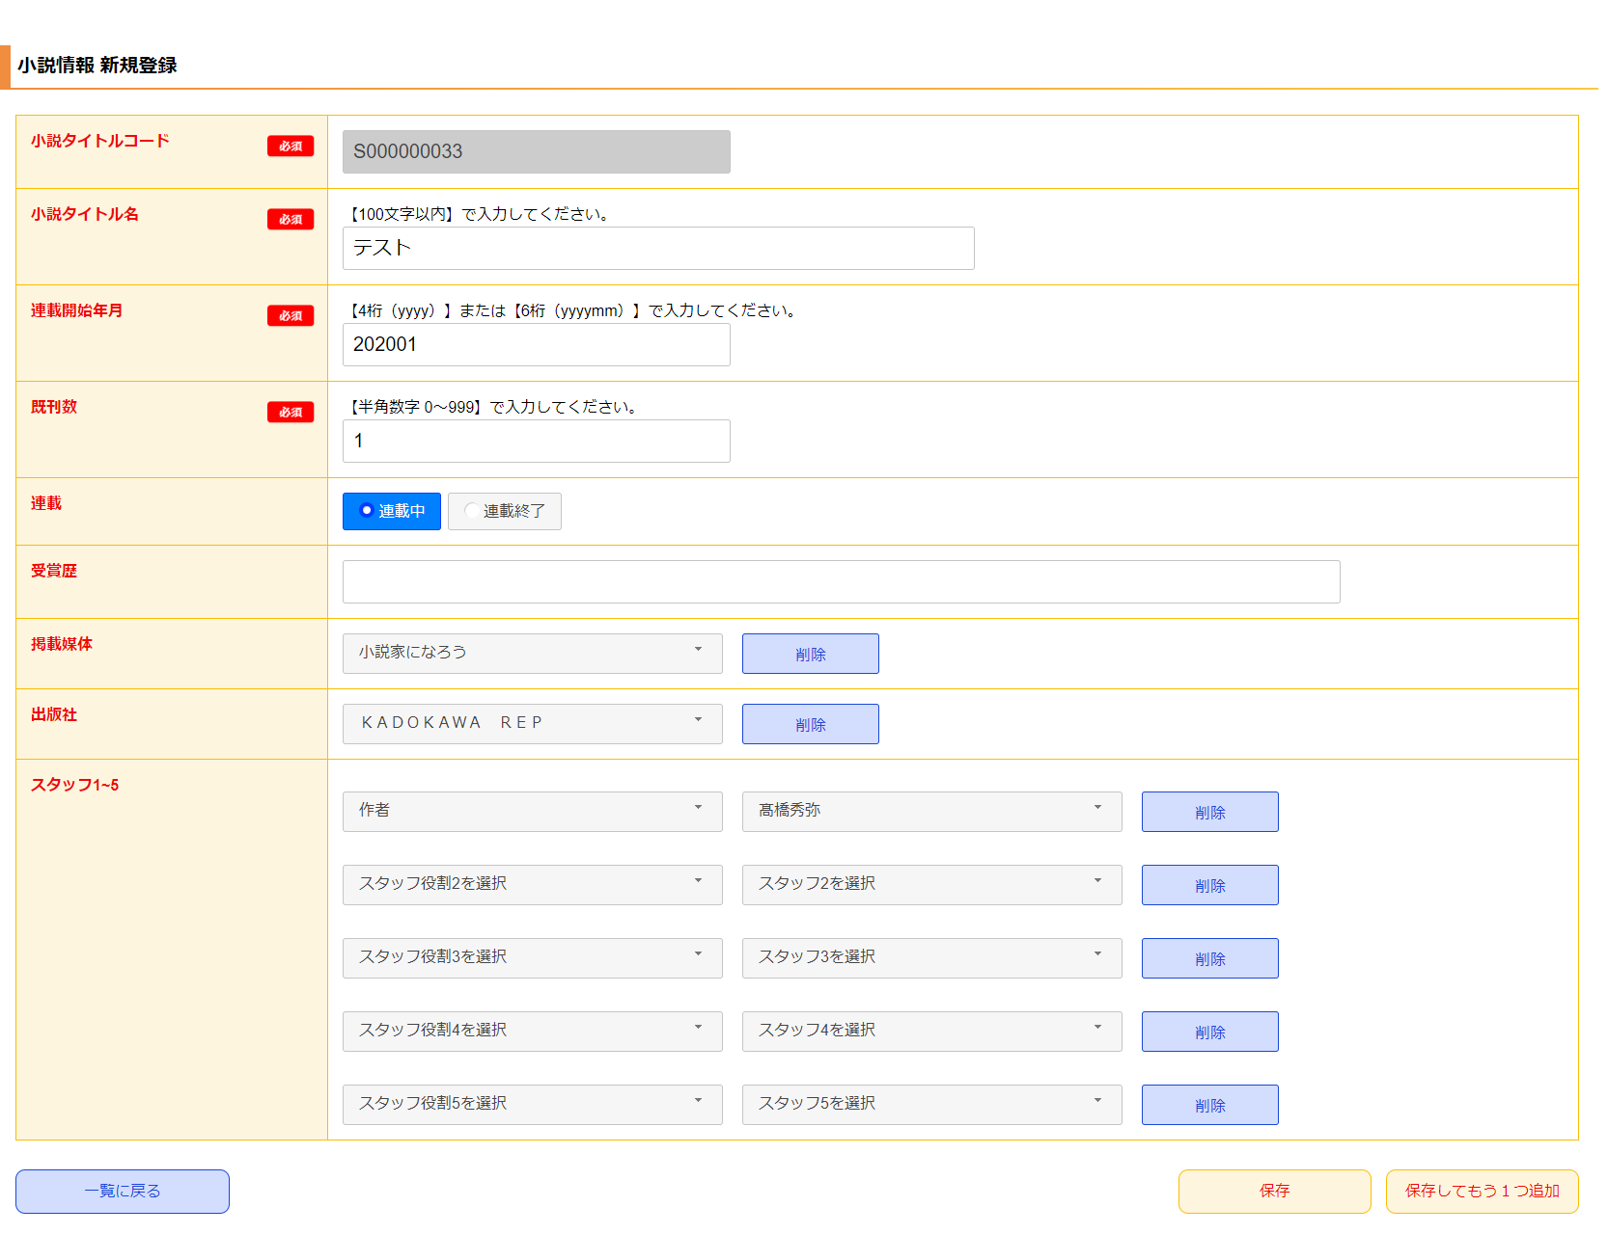
１
 | 初期表示
 |  | [1] | 小説情報 新規登録情報入力領域
 |  |  | 領域説明： | 小説タイトル基本マスタ新規登録に必要な情報を入力する。

 |  |  | 要素名 |  | 説明
 |  |  | 小説タイトルコード |  | 「小説タイトル基本マスタ.小説タイトルコード」+1を自動発行する。
 |  |  | 小説タイトル名 |  | 小説タイトル名を100文字以内で入力する。
 |  |  | 連載開始年月 |  | 連載開始年月を入力する。
 |  |  | 既刊数 |  | 既刊数を半角数字3文字以内で入力する。
 |  |  | 連載 |  | 連載中か連載終了かを選択する。
 |  |  | 受賞歴 |  | 作品受賞歴を入力する。
 |  |  | 掲載雑誌 |  | モーダル領域で選択した掲載雑誌名を表示する。
 |  |  | 出版社 |  | モーダル領域で選択した出版社名を表示する。
 |  |  | スタッフ1~5 |  | モーダル領域で選択したスタッフ1~5の役割と名前を表示する。

 |  | [2] | ボタン表示領域
 |  |  | 領域説明： | 小説情報一覧画面への遷移、小説タイトル基本マスタへの登録を行う。

 |  |  | 要素名 |  | 説明
 |  |  | 一覧に戻るボタン |  | 小説情報 一覧画面に遷移する。
 |  |  | 保存ボタン |  | 入力された情報を小説タイトル基本マスタに登録し、小説情報 一覧画面に遷移する。
 |  |  | 保存してもう1つ追加ボタン |  | 入力された情報を小説タイトル基本マスタに登録し、小説情報 新規登録画面に遷移する。

2

3
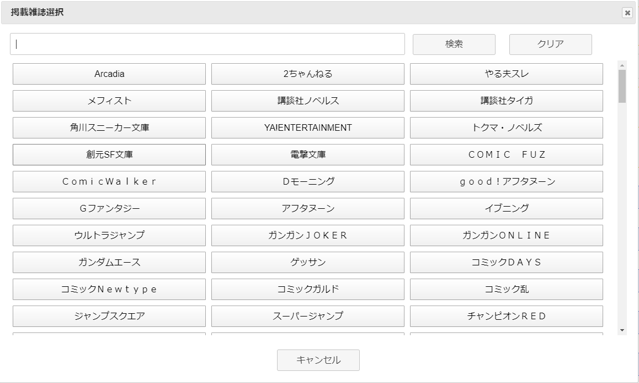
 |  | [3] | モーダル領域
 |  |  | 領域説明： | 検索キーワードをもとに登録情報をモーダルで表示する。モーダルオープン時は全検索を行う。
 |  |  |  | 表示されたボタンをクリックすることで、小説情報 新規登録情報入力領域にデータを渡す。
 |  |  |  | 掲載媒体、出版社、スタッフ役割、スタッフ名をモーダル領域で表示可能。

 |  |  | 要素名 |  | 説明
 |  |  | 検索キーワード入力欄 |  | 検索するキーワードを入力するテキストボックス。
 |  |  | 検索ボタン |  | 入力されたキーワードから登録情報を検索する。検索結果は選択ボタンとして表示。
 |  |  | クリアボタン |  | 入力欄を空欄にして、全検索を行う。
 |  |  | 選択ボタン |  | フォーム画面にデータを渡し、モーダルを閉じる。
 |  |  | キャンセルボタン |  | モーダルを閉じる。

